1.รวม
โครงการภายใต้เป้าหมายแผนแม่บทย่อย: 180401 คุณภาพน้ำในแหล่งน้ำผิวดิน แหล่งน้ำใต้ดินและแหล่งน้ำทะเลมีคุณภาพเหมาะสมกับประเภทการใช้ประโยชน์
กรุณา Log in เข้าระบบ eMENSCR ก่อนดำเนินการ Click ที่ link โครงการนั้น ๆ
หมายเหตุ : หากไม่ Login จะไม่สามารถดูรายละเอียดโครงการได้
โครงการที่ปรากฎเป็นโครงการที่ผ่านการอนุมัติจากผู้บริหาร (M7) ของหน่วยงานเท่านั้น (ข้อมูล ณ เดือนมิถุนายน 2566)

ชื่อโครงการ / การดำเนินงาน | ปีงบประมาณ | วันที่เริ่มต้นโครงการ | วันที่สิ้นสุดโครงการ | หน่วยงานระดับกองหรือเทียบเท่า | หน่วยงานระดับกรมหรือเทียบเท่า | หน่วยงานระดับกระทรวงหรือเทียบเท่า | ประเภทโครงการ | องค์ประกอบ | ปัจจัย
ส่งเสริมการวิเคราะห์ ทดสอบ ตรวจสอบ ทางด้านเคมี จุลชีววิทยาและสิ่งแวดล้อม | 2561 | ตุลาคม 2560 | กันยายน 2562 | สถาบันพัฒนาเศรษฐกิจ พลังงานและสิ่งแวดล้อม | มหาวิทยาลัยราชภัฏเชียงราย | กระทรวงการอุดมศึกษา วิทยาศาสตร์ วิจัยและนวัตกรรม |  | 180401V03 | 180401V03F02
โครงการป้องกันและแก้ไขปัญหาคุณภาพน้ำและน้ำเสีย | 2561 | ตุลาคม 2560 | กันยายน 2565 | สำนักจัดการคุณภาพน้ำ | กรมควบคุมมลพิษ | กระทรวงทรัพยากรธรรมชาติและสิ่งแวดล้อม |  | 180401V02 | 180401V02F01
โครงการพัฒนาและปรับปรุงมาตรฐานคุณภาพสิ่งแวดล้อมและมาตรฐานควบคุมมลพิษจากแหล่งกำเนิด | 2561 | ตุลาคม 2560 | กันยายน 2564 | กองแผนงานและประเมินผล | กรมควบคุมมลพิษ | กระทรวงทรัพยากรธรรมชาติและสิ่งแวดล้อม |  | 180401V01 | 180401V01F01
การดำเนินงานเขตควบคุมมลพิษ | 2561 | ตุลาคม 2560 | กันยายน 2564 | กองแผนงานและประเมินผล | กรมควบคุมมลพิษ | กระทรวงทรัพยากรธรรมชาติและสิ่งแวดล้อม |  | 180401V03 | 180401V03F03
โครงการส่งเสริมการอนุรักษ์และฟื้นฟูทรัพยากรธรรมชาติและสิ่งแวดล้อมอย่างยั่งยืน กิจกรรมหลัก เสริมสร้างการมีส่วนร่วมฟื้นฟูสิ่งแวดล้อม | 2563 | ตุลาคม 2562 | กันยายน 2563 | สำนักงานทรัพยากรธรรมชาติและสิ่งแวดล้อมจังหวัด สมุทรสาคร | สำนักงานปลัดกระทรวงทรัพยากรธรรมชาติและสิ่งแวดล้อม | กระทรวงทรัพยากรธรรมชาติและสิ่งแวดล้อม |  | 180401V01 | 180401V01F02
เฝ้าระวังและส่งเสริมการมีส่วนร่วมในการจัดการน้ำเสียจากแหล่งกำเนิด | 2563 | ตุลาคม 2562 | กันยายน 2563 | สำนักงานทรัพยากรธรรมชาติและสิ่งแวดล้อมจังหวัด สุราษฎร์ธานี | สำนักงานปลัดกระทรวงทรัพยากรธรรมชาติและสิ่งแวดล้อม | กระทรวงทรัพยากรธรรมชาติและสิ่งแวดล้อม |  | 180401V01 | 180401V01F02
โครงการติดตามตรวจสอบแหล่งกำเนิดมลพิษตามแนวคิดประชารัฐ เพื่อส่งเสริมให้ปฏิบัติตามกฎหมายสิ่งแวดล้อม | 2563 | ตุลาคม 2562 | กันยายน 2563 | สำนักงานสิ่งแวดล้อมภาคที่ 10 | สำนักงานปลัดกระทรวงทรัพยากรธรรมชาติและสิ่งแวดล้อม | กระทรวงทรัพยากรธรรมชาติและสิ่งแวดล้อม |  | 180401V03 | 180401V03F01
โครงการเสริมสร้างเครือข่ายสิ่งแวดล้อม (ขยะ/น้ำเสีย) | 2563 | ตุลาคม 2562 | กันยายน 2563 | สำนักงานสิ่งแวดล้อมภาคที่ 9 | สำนักงานปลัดกระทรวงทรัพยากรธรรมชาติและสิ่งแวดล้อม | กระทรวงทรัพยากรธรรมชาติและสิ่งแวดล้อม |  | 180401V03 | 180401V03F03
โครงการสำรวจและศึกษาค่าพื้นฐานโลหะหนักในน้ำบาดาล | 2564 | ตุลาคม 2563 | กันยายน 2565 | สำนักอนุรักษ์และฟื้นฟูทรัพยากรน้ำบาดาล | กรมทรัพยากรน้ำบาดาล | กระทรวงทรัพยากรธรรมชาติและสิ่งแวดล้อม |  | 180401V03 | 180401V03F02
โครงการส่งเสริมการอนุรักษ์สายน้ำในจังหวัดสมุทรสงคราม | 2564 | ตุลาคม 2563 | กันยายน 2564 | สำนักงานทรัพยากรธรรมชาติและสิ่งแวดล้อมจังหวัด สมุทรสงคราม | สำนักงานปลัดกระทรวงทรัพยากรธรรมชาติและสิ่งแวดล้อม | กระทรวงทรัพยากรธรรมชาติและสิ่งแวดล้อม |  | 180401V03 | 180401V03F03
การติดตามตรวจสอบแหล่งกำเนิดมลพิษตามแนวคิดประชารัฐ เพื่อส่งเสริมให้ปฏิบัติตามกฎหมายสิ่งแวดล้อม | 2564 | ตุลาคม 2563 | กันยายน 2564 | สำนักงานสิ่งแวดล้อมภาคที่ 4 | สำนักงานปลัดกระทรวงทรัพยากรธรรมชาติและสิ่งแวดล้อม | กระทรวงทรัพยากรธรรมชาติและสิ่งแวดล้อม |  | 180401V01 | 180401V01F01
การดำเนินงานตามแผนการปฏิรูปประเทศด้านทรัพยากรธรรมชาติและสิ่งแวดล้อม (ฉบับปรับปรุง) กิจกรรมที่ 4 ปฏิรูประบบบริหารจัดการเขตควบคุมมลพิษ กรณีเขตควบคุมมลพิษมาบตาพุด | 2564 | ตุลาคม 2563 | กันยายน 2564 | กองแผนงานและประเมินผล | กรมควบคุมมลพิษ | กระทรวงทรัพยากรธรรมชาติและสิ่งแวดล้อม |  | 180401V01 | 180401V01F02
โครงการปรับปรุงคุณภาพน้ำลำห้วยเหนือ ตำบลเหนือเมือง อำเภอเมืองร้อยเอ็ด จังหวัดร้อยเอ็ด ภายใต้โครงการบริหารจัดการทรัพยากรธรรมชาติและสิ่งแวดล้อมตามแนวพระราชดำริและกิจการพิเศษของกระทรวงทรัพยากรธรรมชาติและสิ่งแวดล้อม ประจำปีงบประมาณ พ.ศ. 2564 | 2564 | เมษายน 2564 | พฤษภาคม 2564 | สำนักงานทรัพยากรธรรมชาติและสิ่งแวดล้อมจังหวัด ร้อยเอ็ด | สำนักงานปลัดกระทรวงทรัพยากรธรรมชาติและสิ่งแวดล้อม | กระทรวงทรัพยากรธรรมชาติและสิ่งแวดล้อม |  | 180401V02 | 180401V02F01
โครงการพัฒนาและปรับปรุงกฎหมาย แผน มาตรฐาน มาตรการ และเกณฑ์การปฏิบัติด้านการบริหารและการจัดการมลพิษ | 2565 | ตุลาคม 2564 | กันยายน 2565 | กองยุทธศาสตร์และแผนงาน | กรมควบคุมมลพิษ | กระทรวงทรัพยากรธรรมชาติและสิ่งแวดล้อม |  | 180401V01 | 180401V01F01
โครงการควบคุมแหล่งกำเนิดมลพิษเพื่อส่งเสริมให้ปฏิบัติตามกฎหมายสิ่งแวดล้อม | 2565 | ตุลาคม 2564 | กันยายน 2565 | สำนักงานสิ่งแวดล้อมภาคที่ 6 | สำนักงานปลัดกระทรวงทรัพยากรธรรมชาติและสิ่งแวดล้อม | กระทรวงทรัพยากรธรรมชาติและสิ่งแวดล้อม |  | 180401V01 | 180401V01F01
โครงการประเมินผลเพื่อยกเลิกเขตควบคุมมลพิษตามแผนการปฏิรูปประเทศ ปีงบประมาณ พ.ศ. 2565 | 2565 | ตุลาคม 2564 | กันยายน 2565 | กองยุทธศาสตร์และแผนงาน | กรมควบคุมมลพิษ | กระทรวงทรัพยากรธรรมชาติและสิ่งแวดล้อม |  | 180401V01 | 180401V01F01
โครงการป้องกันและแก้ไขปัญหาคุณภาพน้ำและน้ำเสีย | 2565 | ตุลาคม 2564 | กันยายน 2565 | กองจัดการคุณภาพน้ำ | กรมควบคุมมลพิษ | กระทรวงทรัพยากรธรรมชาติและสิ่งแวดล้อม |  | 180401V01 | 180401V01F01
การกำกับดูแลการจัดการน้ำเสียจากโรงงานในนิคมอุตสาหกรรม | 2565 | ตุลาคม 2564 | กันยายน 2565 | กองอำนวยการปฏิบัติการ 3 | การนิคมอุตสาหกรรมแห่งประเทศไทย | กระทรวงอุตสาหกรรม | โครงการภายใต้กิจกรรม Big Rock | 180401V02 | 180401V02F02

2.เรียง VC
 |  | โครงการภายใต้เป้าหมายแผนแม่บทย่อย: 180401 คุณภาพน้ำในแหล่งน้ำผิวดิน แหล่งน้ำใต้ดินและแหล่งน้ำทะเลมีคุณภาพเหมาะสมกับประเภทการใช้ประโยชน์
กรุณา Log in เข้าระบบ eMENSCR ก่อนดำเนินการ Click ที่ link โครงการนั้น ๆ
หมายเหตุ : หากไม่ Login จะไม่สามารถดูรายละเอียดโครงการได้
โครงการที่ปรากฎเป็นโครงการที่ผ่านการอนุมัติจากผู้บริหาร (M7) ของหน่วยงานเท่านั้น (ข้อมูล ณ เดือนมิถุนายน 2566)

องค์ประกอบ | ปัจจัย | ชื่อโครงการ / การดำเนินงาน | ปีงบประมาณ | วันที่เริ่มต้นโครงการ | วันที่สิ้นสุดโครงการ | หน่วยงานระดับกองหรือเทียบเท่า | หน่วยงานระดับกรมหรือเทียบเท่า | หน่วยงานระดับกระทรวงหรือเทียบเท่า | ประเภทโครงการ
180401V01 | 180401V01F01 | โครงการพัฒนาและปรับปรุงมาตรฐานคุณภาพสิ่งแวดล้อมและมาตรฐานควบคุมมลพิษจากแหล่งกำเนิด | 2561 | ตุลาคม 2560 | กันยายน 2564 | กองแผนงานและประเมินผล | กรมควบคุมมลพิษ | กระทรวงทรัพยากรธรรมชาติและสิ่งแวดล้อม
180401V01 | 180401V01F01 | การติดตามตรวจสอบแหล่งกำเนิดมลพิษตามแนวคิดประชารัฐ เพื่อส่งเสริมให้ปฏิบัติตามกฎหมายสิ่งแวดล้อม | 2564 | ตุลาคม 2563 | กันยายน 2564 | สำนักงานสิ่งแวดล้อมภาคที่ 4 | สำนักงานปลัดกระทรวงทรัพยากรธรรมชาติและสิ่งแวดล้อม | กระทรวงทรัพยากรธรรมชาติและสิ่งแวดล้อม
180401V01 | 180401V01F01 | โครงการพัฒนาและปรับปรุงกฎหมาย แผน มาตรฐาน มาตรการ และเกณฑ์การปฏิบัติด้านการบริหารและการจัดการมลพิษ | 2565 | ตุลาคม 2564 | กันยายน 2565 | กองยุทธศาสตร์และแผนงาน | กรมควบคุมมลพิษ | กระทรวงทรัพยากรธรรมชาติและสิ่งแวดล้อม
180401V01 | 180401V01F01 | โครงการควบคุมแหล่งกำเนิดมลพิษเพื่อส่งเสริมให้ปฏิบัติตามกฎหมายสิ่งแวดล้อม | 2565 | ตุลาคม 2564 | กันยายน 2565 | สำนักงานสิ่งแวดล้อมภาคที่ 6 | สำนักงานปลัดกระทรวงทรัพยากรธรรมชาติและสิ่งแวดล้อม | กระทรวงทรัพยากรธรรมชาติและสิ่งแวดล้อม
180401V01 | 180401V01F01 | โครงการประเมินผลเพื่อยกเลิกเขตควบคุมมลพิษตามแผนการปฏิรูปประเทศ ปีงบประมาณ พ.ศ. 2565 | 2565 | ตุลาคม 2564 | กันยายน 2565 | กองยุทธศาสตร์และแผนงาน | กรมควบคุมมลพิษ | กระทรวงทรัพยากรธรรมชาติและสิ่งแวดล้อม
180401V01 | 180401V01F01 | โครงการป้องกันและแก้ไขปัญหาคุณภาพน้ำและน้ำเสีย | 2565 | ตุลาคม 2564 | กันยายน 2565 | กองจัดการคุณภาพน้ำ | กรมควบคุมมลพิษ | กระทรวงทรัพยากรธรรมชาติและสิ่งแวดล้อม
180401V01 | 180401V01F02 | โครงการส่งเสริมการอนุรักษ์และฟื้นฟูทรัพยากรธรรมชาติและสิ่งแวดล้อมอย่างยั่งยืน กิจกรรมหลัก เสริมสร้างการมีส่วนร่วมฟื้นฟูสิ่งแวดล้อม | 2563 | ตุลาคม 2562 | กันยายน 2563 | สำนักงานทรัพยากรธรรมชาติและสิ่งแวดล้อมจังหวัด สมุทรสาคร | สำนักงานปลัดกระทรวงทรัพยากรธรรมชาติและสิ่งแวดล้อม | กระทรวงทรัพยากรธรรมชาติและสิ่งแวดล้อม
180401V01 | 180401V01F02 | เฝ้าระวังและส่งเสริมการมีส่วนร่วมในการจัดการน้ำเสียจากแหล่งกำเนิด | 2563 | ตุลาคม 2562 | กันยายน 2563 | สำนักงานทรัพยากรธรรมชาติและสิ่งแวดล้อมจังหวัด สุราษฎร์ธานี | สำนักงานปลัดกระทรวงทรัพยากรธรรมชาติและสิ่งแวดล้อม | กระทรวงทรัพยากรธรรมชาติและสิ่งแวดล้อม
180401V01 | 180401V01F02 | การดำเนินงานตามแผนการปฏิรูปประเทศด้านทรัพยากรธรรมชาติและสิ่งแวดล้อม (ฉบับปรับปรุง) กิจกรรมที่ 4 ปฏิรูประบบบริหารจัดการเขตควบคุมมลพิษ กรณีเขตควบคุมมลพิษมาบตาพุด | 2564 | ตุลาคม 2563 | กันยายน 2564 | กองแผนงานและประเมินผล | กรมควบคุมมลพิษ | กระทรวงทรัพยากรธรรมชาติและสิ่งแวดล้อม
180401V02 | 180401V02F01 | โครงการป้องกันและแก้ไขปัญหาคุณภาพน้ำและน้ำเสีย | 2561 | ตุลาคม 2560 | กันยายน 2565 | สำนักจัดการคุณภาพน้ำ | กรมควบคุมมลพิษ | กระทรวงทรัพยากรธรรมชาติและสิ่งแวดล้อม
180401V02 | 180401V02F01 | โครงการปรับปรุงคุณภาพน้ำลำห้วยเหนือ ตำบลเหนือเมือง อำเภอเมืองร้อยเอ็ด จังหวัดร้อยเอ็ด ภายใต้โครงการบริหารจัดการทรัพยากรธรรมชาติและสิ่งแวดล้อมตามแนวพระราชดำริและกิจการพิเศษของกระทรวงทรัพยากรธรรมชาติและสิ่งแวดล้อม ประจำปีงบประมาณ พ.ศ. 2564 | 2564 | เมษายน 2564 | พฤษภาคม 2564 | สำนักงานทรัพยากรธรรมชาติและสิ่งแวดล้อมจังหวัด ร้อยเอ็ด | สำนักงานปลัดกระทรวงทรัพยากรธรรมชาติและสิ่งแวดล้อม | กระทรวงทรัพยากรธรรมชาติและสิ่งแวดล้อม
180401V02 | 180401V02F02 | การกำกับดูแลการจัดการน้ำเสียจากโรงงานในนิคมอุตสาหกรรม | 2565 | ตุลาคม 2564 | กันยายน 2565 | กองอำนวยการปฏิบัติการ 3 | การนิคมอุตสาหกรรมแห่งประเทศไทย | กระทรวงอุตสาหกรรม | โครงการภายใต้กิจกรรม Big Rock
180401V03 | 180401V03F01 | โครงการติดตามตรวจสอบแหล่งกำเนิดมลพิษตามแนวคิดประชารัฐ เพื่อส่งเสริมให้ปฏิบัติตามกฎหมายสิ่งแวดล้อม | 2563 | ตุลาคม 2562 | กันยายน 2563 | สำนักงานสิ่งแวดล้อมภาคที่ 10 | สำนักงานปลัดกระทรวงทรัพยากรธรรมชาติและสิ่งแวดล้อม | กระทรวงทรัพยากรธรรมชาติและสิ่งแวดล้อม
180401V03 | 180401V03F02 | ส่งเสริมการวิเคราะห์ ทดสอบ ตรวจสอบ ทางด้านเคมี จุลชีววิทยาและสิ่งแวดล้อม | 2561 | ตุลาคม 2560 | กันยายน 2562 | สถาบันพัฒนาเศรษฐกิจ พลังงานและสิ่งแวดล้อม | มหาวิทยาลัยราชภัฏเชียงราย | กระทรวงการอุดมศึกษา วิทยาศาสตร์ วิจัยและนวัตกรรม
180401V03 | 180401V03F02 | โครงการสำรวจและศึกษาค่าพื้นฐานโลหะหนักในน้ำบาดาล | 2564 | ตุลาคม 2563 | กันยายน 2565 | สำนักอนุรักษ์และฟื้นฟูทรัพยากรน้ำบาดาล | กรมทรัพยากรน้ำบาดาล | กระทรวงทรัพยากรธรรมชาติและสิ่งแวดล้อม
180401V03 | 180401V03F03 | การดำเนินงานเขตควบคุมมลพิษ | 2561 | ตุลาคม 2560 | กันยายน 2564 | กองแผนงานและประเมินผล | กรมควบคุมมลพิษ | กระทรวงทรัพยากรธรรมชาติและสิ่งแวดล้อม
180401V03 | 180401V03F03 | โครงการเสริมสร้างเครือข่ายสิ่งแวดล้อม (ขยะ/น้ำเสีย) | 2563 | ตุลาคม 2562 | กันยายน 2563 | สำนักงานสิ่งแวดล้อมภาคที่ 9 | สำนักงานปลัดกระทรวงทรัพยากรธรรมชาติและสิ่งแวดล้อม | กระทรวงทรัพยากรธรรมชาติและสิ่งแวดล้อม
180401V03 | 180401V03F03 | โครงการส่งเสริมการอนุรักษ์สายน้ำในจังหวัดสมุทรสงคราม | 2564 | ตุลาคม 2563 | กันยายน 2564 | สำนักงานทรัพยากรธรรมชาติและสิ่งแวดล้อมจังหวัด สมุทรสงคราม | สำนักงานปลัดกระทรวงทรัพยากรธรรมชาติและสิ่งแวดล้อม | กระทรวงทรัพยากรธรรมชาติและสิ่งแวดล้อม

3.Pivot VC
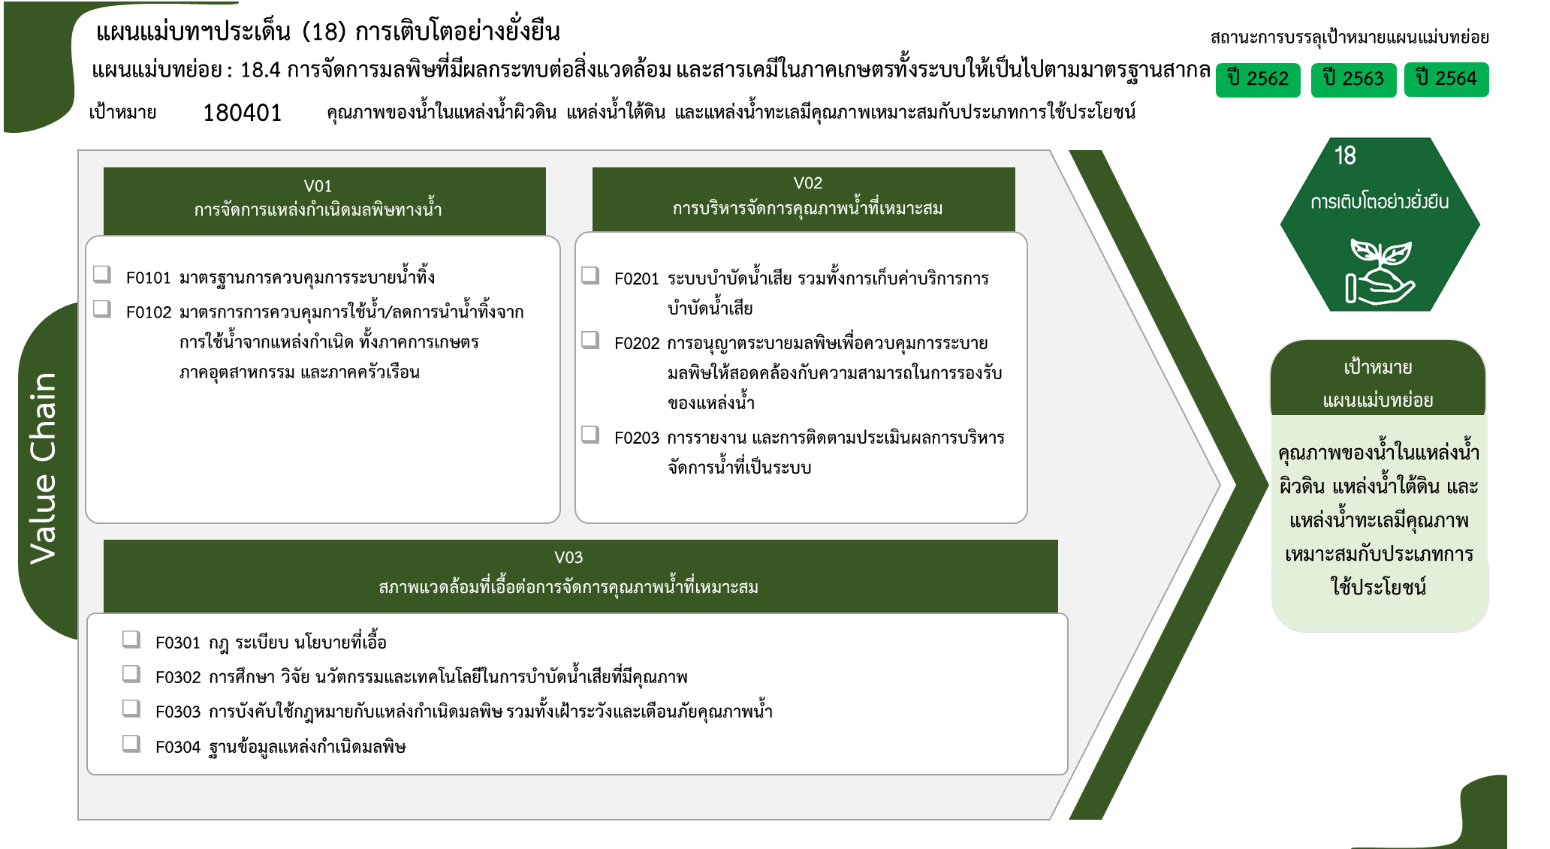
องค์ประกอบ/ปัจจัย | ปีงบประมาณ
 | 2561 | 2563 | 2564 | 2565 | รวมจำนวนโครงการทั้งหมด
180401V01 | 1 | 2 | 2 | 4 | 9
180401V01F01 | 1 |  | 1 | 4 | 6
6 โครงการ
2 โครงการ
180401V01F02 |  | 2 | 1 |  | 3
3 โครงการ
180401V02 | 1 |  | 1 | 1 | 3
1 โครงการ
180401V02F01 | 1 |  | 1 |  | 2
0 โครงการ
180401V02F02 |  |  |  | 1 | 1
180401V03 | 2 | 2 | 2 |  | 6
180401V03F01 |  | 1 |  |  | 1
1 โครงการ
2 โครงการ
180401V03F02 | 1 |  | 1 |  | 2
3 โครงการ
รวมทั้งสิ้น 18 โครงการ
180401V03F03 | 1 | 1 | 1 |  | 3
0 โครงการ
รวมจำนวนโครงการทั้งหมด | 4 | 4 | 5 | 5 | 18

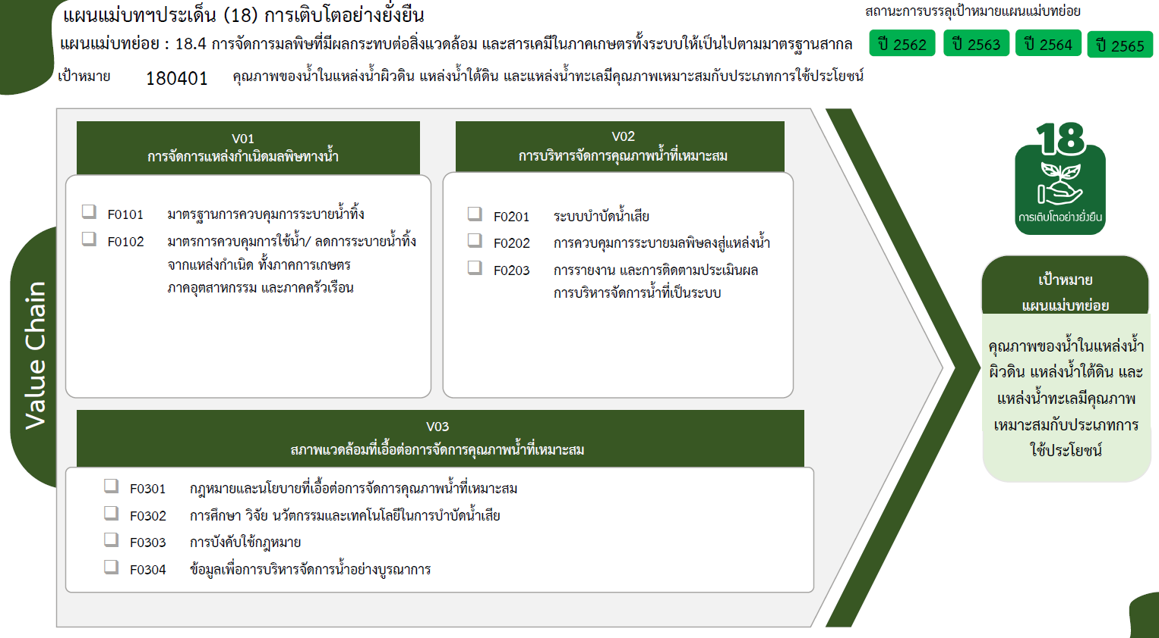

6 โครงการ
2 โครงการ
1 โครงการ
3 โครงการ
0 โครงการ

1 โครงการ
3 โครงการ
2 โครงการ
รวมทั้งสิ้น 18 โครงการ
0 โครงการ

